Лист5
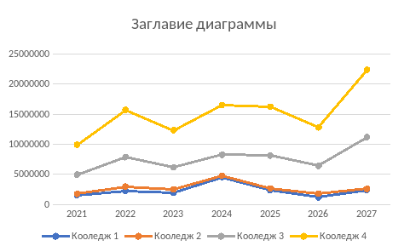
 | 2021 | 2022 | 2023 | 2024 | 2025 | 2026 | 2027
колледж1 | 151000 | 2236476 | 1934765 | 3654654 | 3211400 | 1934765 | 732647
колледж2 | 237800 | 732647 | 567672 | 4961201 | 151000 | 237800 | 151000
колледж3 | 3211400 | 4873837 | 3654654 | 1934765 | 732647 | 3654654 | 1934765
колледж4 | 4961201 | 7844962 | 6159094 | 237800 | 3211400 | 151000 | 4961201

